EC2操作手順
EC2操作手順
概要
別プロジェクトによるものですが、インスタンス名が違うだけで基本的な操作は変わりません。
リストアする場合に同じIPを指定できない影響で、本手順を実施し先に復元対象のEC2を終了（削除）させる必要がある。
※ 1度終了してしまうと中止はできない為、必ず復元対象のAMIが存在することを確認してから作業を実施すること

手順
EC2ダッシュボードに移動:
「サービス」メニューから「EC2」を選択してEC2ダッシュボードに移動します。
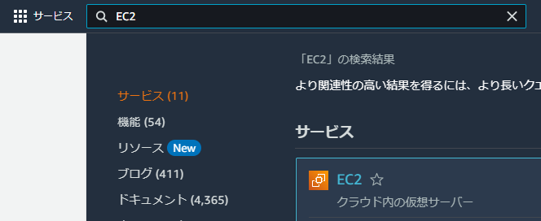

インスタンスページを開く
ダッシュボードの左側のナビゲーションペインで「インスタンス」をクリックします。
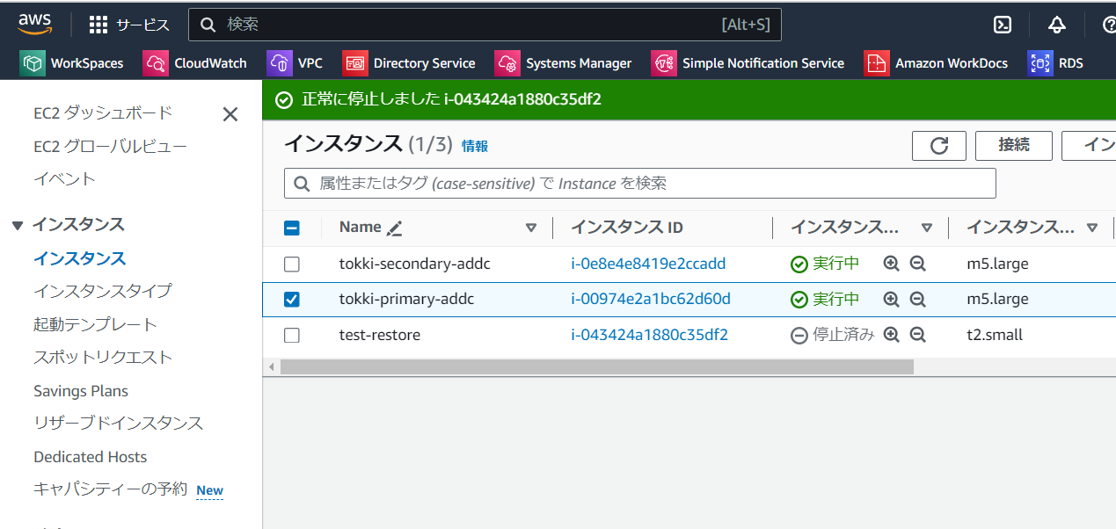

「インスタンスの状態」アクションを選択
選択したインスタンスの状態を変更するために、「インスタンスの状態」ドロップダウンメニューをクリックし、メニューから「インスタンスの終了」を選択します。
「インスタンスの停止」 → インスタンスを停止させます（課金が一時ストップされます）
「インスタンスの再起動」→ インスタンスの再起動を実行します（再起動によるプライベートIPの変更はありません）
「インスタンスを終了」 → インスタンスを削除します

終了の確認
ポップアップされた確認ダイアログで、「終了」をクリックして、操作を確認します。
※ 終了保護がかかっていると画像のように終了保護の欄がEnabledになり終了できません
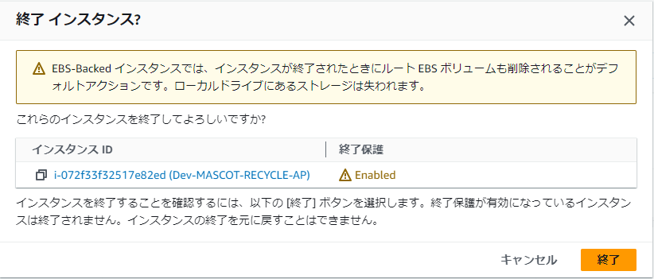

終了状態の監視
インスタンスが「終了中」および「終了」状態に遷移するのを監視します。

※実際の値とは違いますがGUIイメージとしてご認識ください

EC2リストア手順
EC2リストア手順について
概要
AWS Bakcupで取得したAMIからインスタンスを復元する方法を以下に記載する。
本来であればAWS Bakcupの画面から簡単に復元できるが、スナップショットからの復元になるためOS固有の設定は復元されない可能性がある
そのため今回はAMIから丸ごと復元する方法を記載する。

※ 前提として先にリストア元のEC2を終了する必要があります。(同じIPを使用できないため) 「EC2削除手順」のシートに従って終了作業を実施してください。
手順
EC2ダッシュボードに移動:
「サービス」メニューから「EC2」を選択してEC2ダッシュボードに移動します。

AMIセクションを開く:
ダッシュボードの左側のナビゲーションペインで「イメージ」セクションを見つけ、「AMI」をクリックします。
復元するAMIを選択:
利用可能なAMIのリストから復元したいAMIを選択します。(作成日を確認して選択してください）

インスタンスの起動:
AMIを選択後、「AMIからインスタンスを起動」をクリックします。

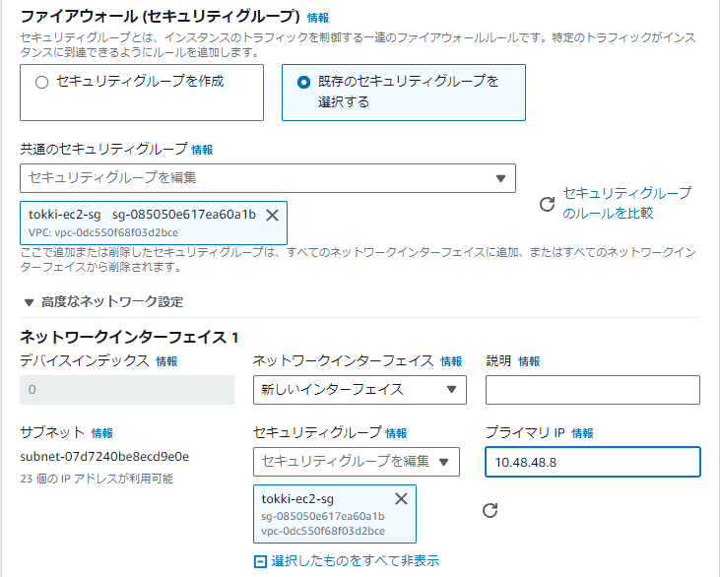
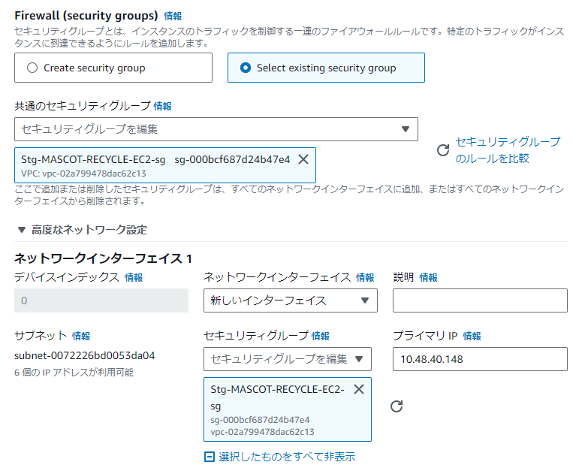
以下の内容の通り設定する。わかりにくいものは右図を参考にしてください。
項目名 |  |  | 値
名前： |  |  | 復元前のインスタンス名
インスタンスタイプ： |  |  | r6i.large
キーペア（pemキー）： |  |  | 復元対象のインスタンス名と同じキーを選択
ネットワーク設定：
 | - VPC |  | M1-Cp060-NaviRTR
 | - サブネット |  | M1-Cp060-NaviRTR-subnet-1a
 | - パブリック IP の自動割り当て |  | 無効化
 | - Firewall |  | Select existing security group(既存のセキュリティグループを選択する）
 | - 共通のセキュリティグループ |  | 復元対象のインスタンスと同じprod-Navi-RTR-EC2-sg
 | - 高度なネットワーク設定
 |  | - ネットワークインターフェイス | 新しいインターフェイス
 |  | - プライマリ IP | 復元対象のインスタンスと同様のIP（プライマリの場合は、10.48.135.5）
ストレージを設定 ： |  |  | デフォルトから触らない
高度な詳細：
 | - IAM インスタンスプロフィール |  | 復元対象のインスタンスと同じ
 | - 終了保護 |  | 有効化

「インスタンスの起動」をクリックして完了 |  |  |  | ※実際の値とは違いますがGUIイメージとしてご認識ください

その他：
EC2へのRDP接続情報については復元前のインスタンスと同様になります。

EC2のpemキー取扱い
pemキー取扱いについて
通常はドメイン環境のアドミニストレータやユーザーを使用してリモートデスクトップ接続（RDP）しますが、
ローカル環境の管理者としてRDP接続する必要がある場合に以下リンクの手順を参考にパスワードを確認ください。

pemキーについて
EC2インスタンスにローカル環境でRDP接続する場合、マネジメントコンソールからパスワードを確認するには
pemキーを使用して復号処理することでパスワードを確認することができます。

pemキーは穴山様に共有しております。

万が一、pemキーを紛失した場合は、pemキーを再発行できますがAdministratorのパスワードは変更されます。

【まとめ】EC2にWindows環境を作りリモートデスクトップ接続する手順 #AWS - Qiita

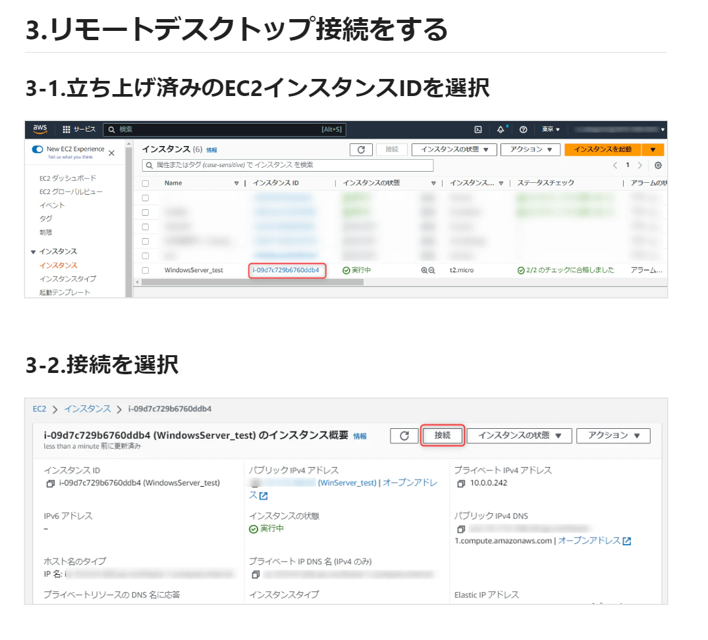

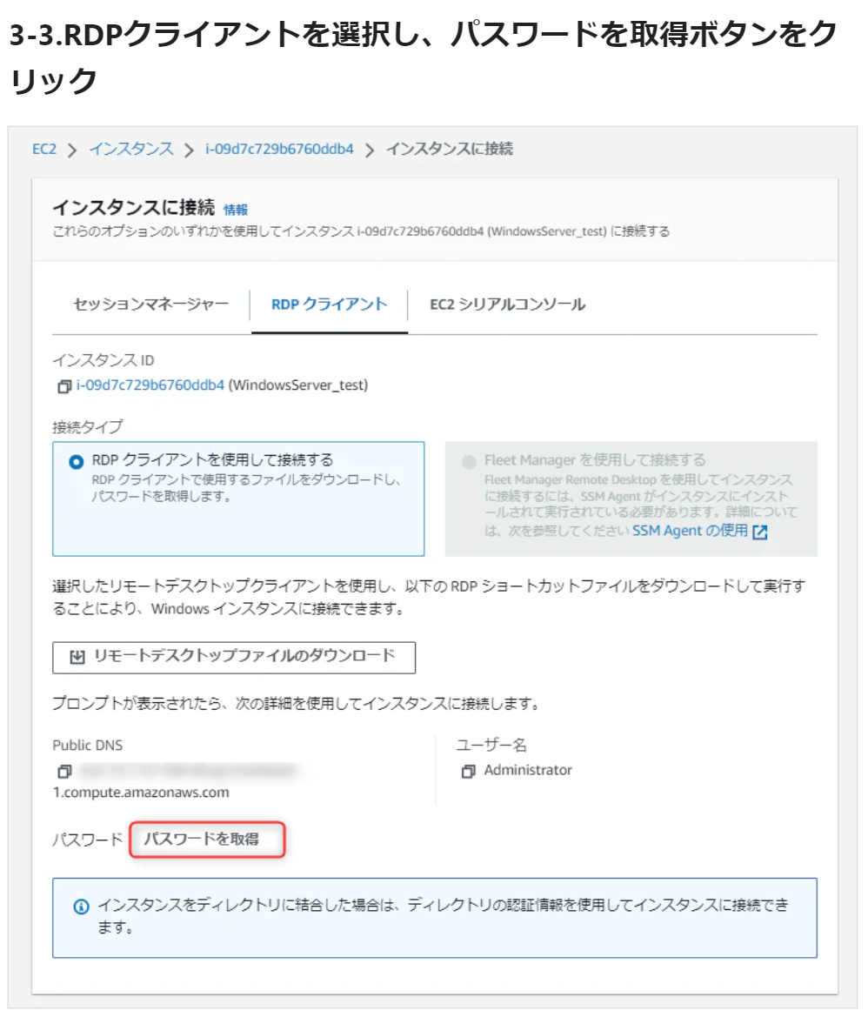

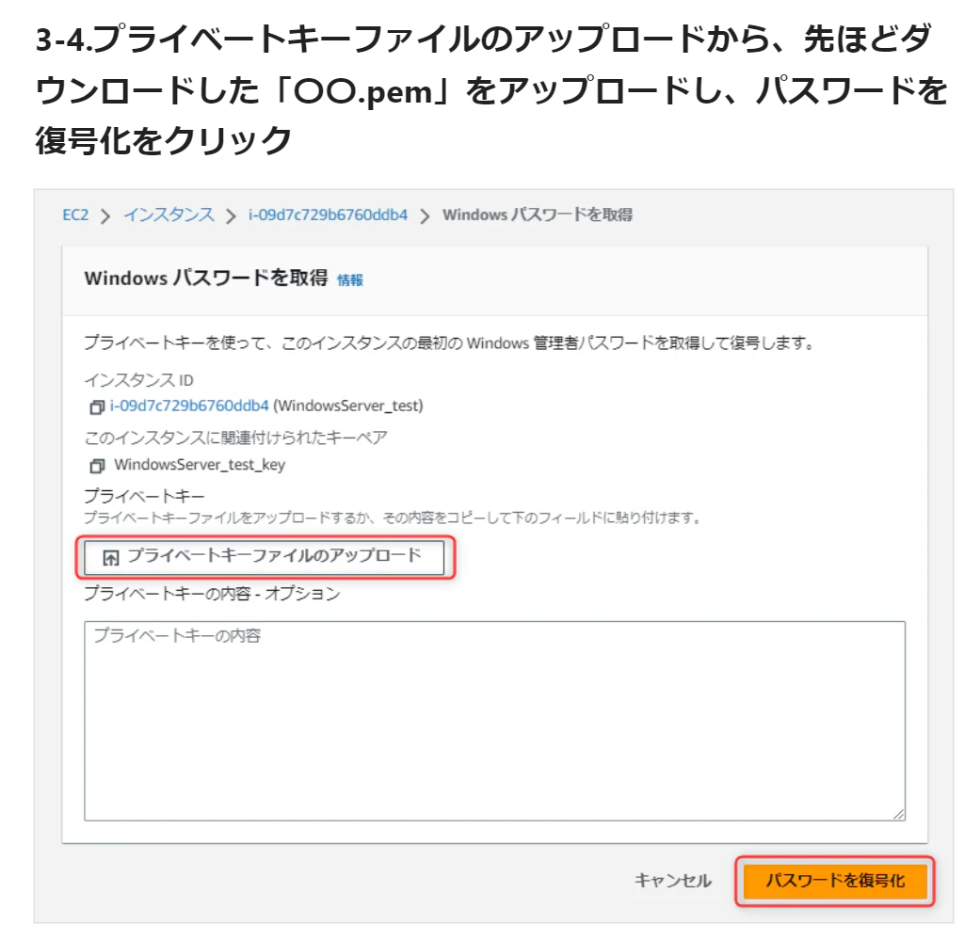

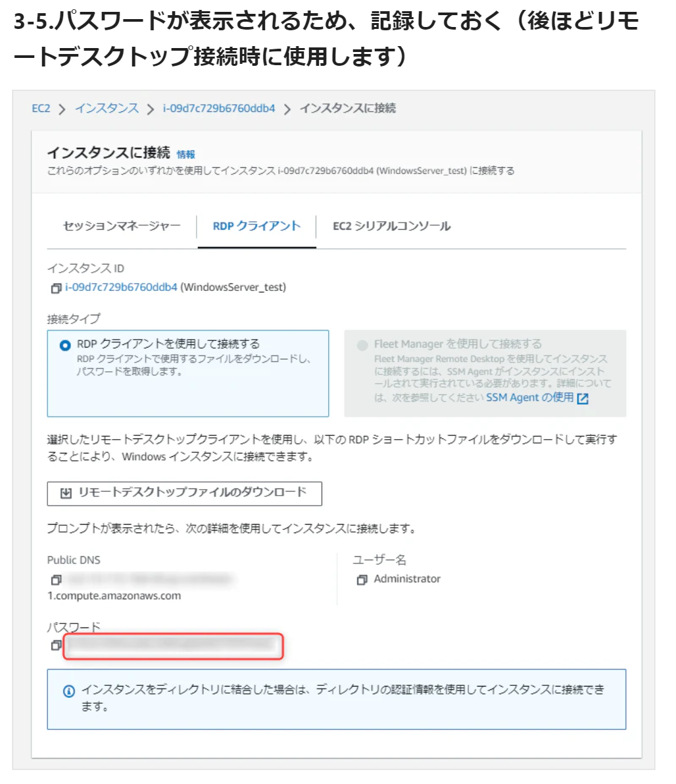

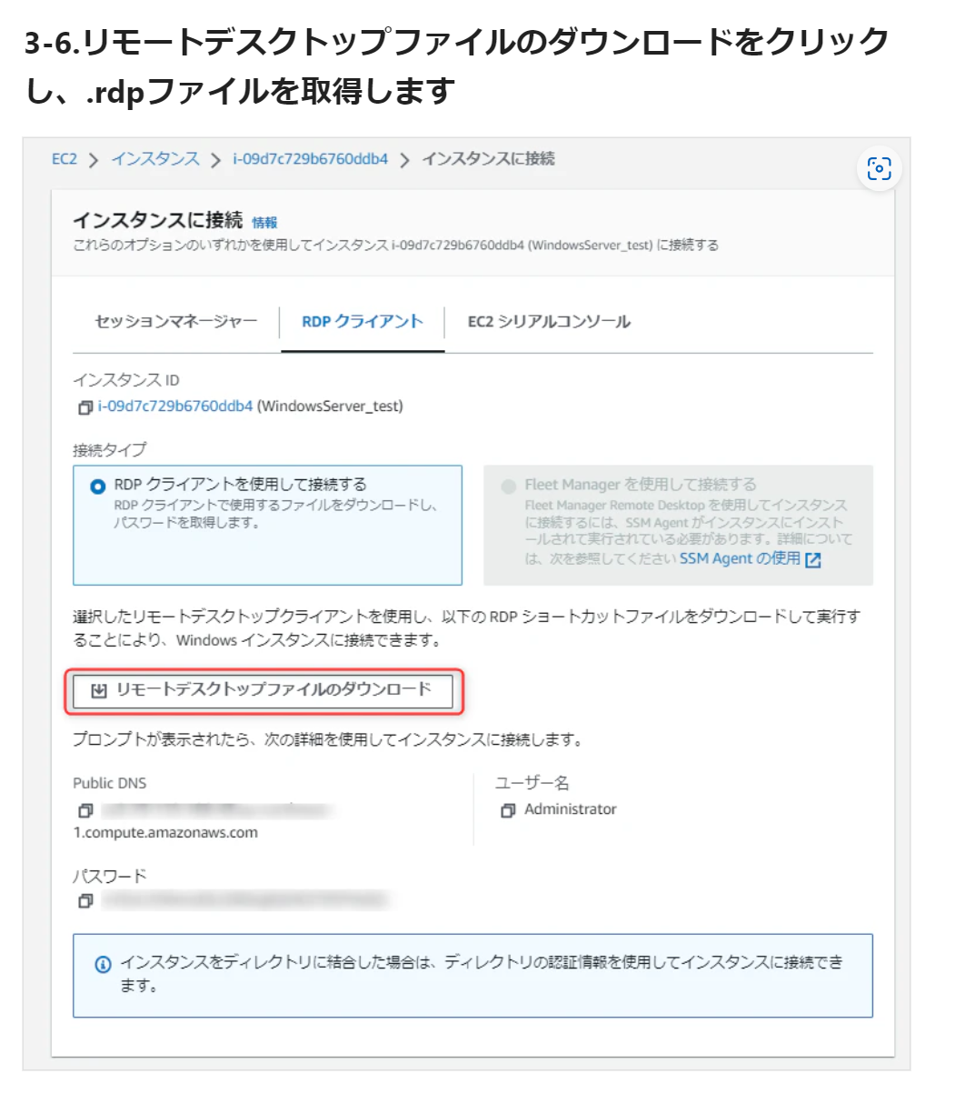

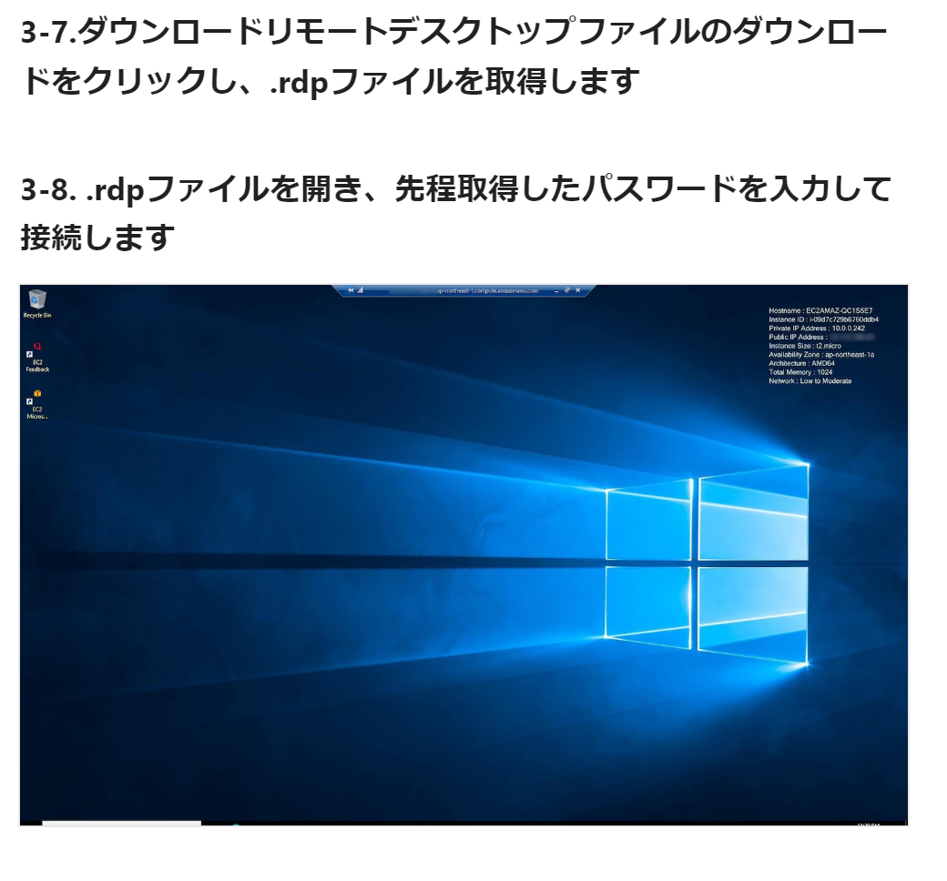

ローカル環境でサインインする場合
ユーザー名の記述にお気を付けください
【ユーザー名】.\Administrator
【パスワード】手順3-6にて確認したパスワードを貼り付け

